상품제안서
슬림 미러 무선충전 LED시계 | 상품코드: F15626

 |  |  |  |  |  |  | 02-412-0044 | www.easy1.co.kr
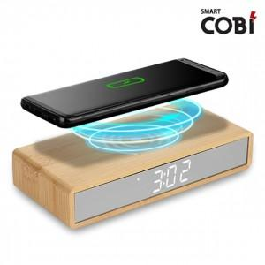 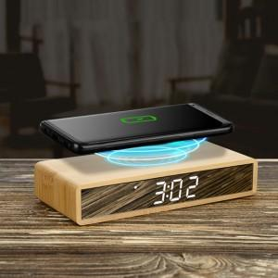

【상세/제작정보】 | 인쇄옵션 - 칼라 전사인쇄 별도

【인쇄/포장옵션】 | 실크, 풀칼라 / 포장지포장

【공급단가】 | 수량 | 30~ | 100~ | 500~ | 1,000~ | 2,000~
*VAT별도 | 단가 | 22,950원 | 22,100원 | 21,250원 | 20,400원 | 19,890원

【상품 URL】 | https://dev.easy1.co.kr:443/src/goods_detail.php?gdno=15626

